Atividade 1
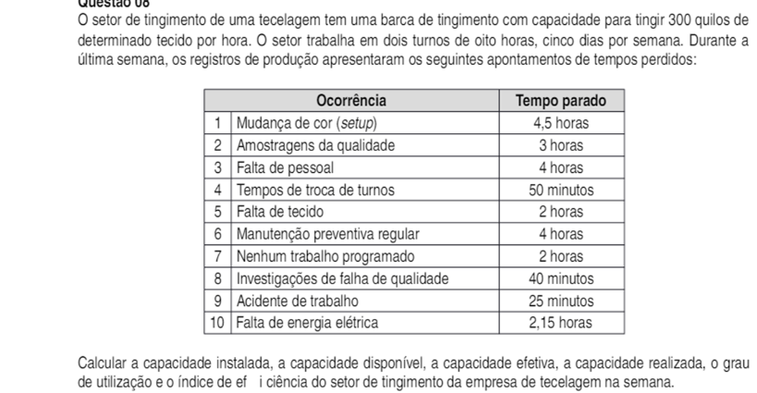
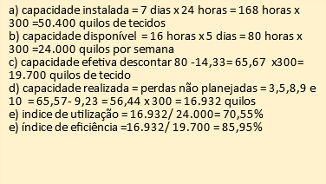

 |  | TEMPO | HORA | NUM
 |  | 4.50 | 4.5 | 1
 |  | 3.00 | 3 | 2
 |  | 4.00 | 4 | 3
 |  | 0.83 | 50 minutos | 4
 |  | 2.00 | 2 | 5
 |  | 4.00 | 4 | 6
 |  | 2.00 | 2 | 7
 |  | 0.67 | 40 minutos | 8
 |  | 0.42 | 25 minutos | 9
 |  | 0.09 | 2.15 | 10

A | 50400
B | 24000
C | 19701
D | 16902
E | 70.55%
F | 85.95%

Atividade 2
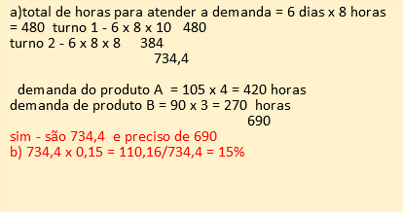
a) | TURNO 1 | TURNO 2 | DEMANDA PRODUTO A | TEMPO PARA PRODUZIR | TEMPO NECESSARIO
 | 480 | 384 | 420 | 734.4 | 690

GRAFICO
 |  |  | DEMANDA PRODUTO A
 |  |  | 270

b) | 110.16 | 15.00%

